问题
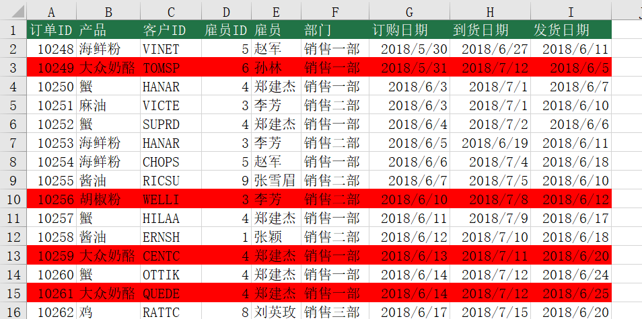
 |  | 课后小练习

任务：
 | 将数据表中“单价”超过20元的商品整行标记为红色，完成效果见下图。

